総括表（ダウンロード版）表
＜給与支払報告書の提出について＞
給与支払報告書は、毎年１月末日までに提出してください。個人事業主の方は番号確認書類と身元確認書類の添付（又は提示）が、普通徴収とする場合は普通徴収切替理由書が、毎年必要です。
令和８年度(７年分) 給与支払報告書(総括表)
 |  |  |  |  |  |  |  |  |  |  |  |  |  |  |  |  |  |  | 【ダウンロード版】
チェック欄（提出前に全部揃っているか確認してください。）
□ ① 給与支払報告書（総括表）
□ ※ 個人事業主の方は番号確認書類及び身元確認書類
郵送提出の場合：事業主の個人番号及び身元確認書類の写しを同封
窓口提出の場合：原本を窓口にてご提示
【使者が窓口に持参する場合】
事業主の個人番号及び身元確認書類の写しを提出（郵送と同じ扱い）
□ ② 特別徴収者分の給与支払報告書（個人別明細書）
□ ③ 普通徴収切替理由書（兼仕切書(紙)）
□ ④ 普通徴収者分の給与支払報告書（個人別明細書）
（摘要欄に普通徴収切替理由の符号を記入）
給与支払報告書（個人別明細書）が必要な場合は、前橋税務署又は市民税課にお越しください。

 |  |  |  |  |  |  |  |  |  |  |  |  |  |  |  |  |  |  |  |  | 指 定 番 号 （新規の場合は記入不要）
 |  |  |  |  |  |  |  |  |  |  |  |  | ※ ２月２日までに提出してください。

（宛先）前橋市長

 | 令和 |  |  | 年 |  |  |  | 月 |  | 日提出

給与支払者の 個人番号又は法人番号 |  |  |  |  |  |  |  |  |  |  |  |  |  |  |  |  |  | （右詰めで記入） |  |  | 事業種目

給与支払者 所在地 |  |  |  |  |  | 〒 |  |  |  |  |  |  |  |  |  |  |  |  |  |  | 受給者 総人数 |  |  | （他市町村分も含む。）

 |  |  |  |  |  |  |  |  |  |  |  |  |  |  |  |  |  |  |  |  |  |  |  |  |  |  | 人

 |  |  |  |  |  |  |  |  |  |  |  |  |  |  |  |  |  |  |  |  | 前橋市への報告人員 | 特別徴収 (給与引去り)

 |  |  |  |  |  |  |  |  |  |  |  |  |  |  |  |  |  |  |  |  |  |  |  |  | 人

 |  |  |  |  |  |  |  |  |  |  |  |  |  |  |  |  |  |  |  |  |  | 普通徴収 (個人納付) | 退職者
(フリガナ)

 |  |  |  |  |  |  |  |  |  |  |  |  |  |  |  |  |  |  |  |  |  |  |  |  | 人
名称
 |  |  |  |  |  |  |  |  |  |  |  |  |  |  |  |  |  |  |  |  |  |  | 退職者 を除く

 |  |  |  |  |  |  |  |  |  |  |  |  |  |  |  |  |  |  |  |  |  |  |  |  | 人

き り と り 線
 |  |  |  |  |  |  |  |  |  |  |  |  |  |  |  |  |  |  |  |  |  | 報告人員の合計
代表者の 氏名

 |  |  |  |  |  |  |  |  |  |  |  |  |  |  |  |  |  |  |  |  |  |  |  |  | 人

 |  |  |  |  |  |  |  |  |  |  |  |  |  |  |  |  |  |  |  |  | （新規採用や中途入社の方の）前職分の給与を含んで年末調整した個人別明細書はありますか？ |  | あり ・ なし
連絡者の 氏名及び 電話番号

 |  |  |  |  |  |  |  |  | 課 |  |  |  |  |  | 係 | 氏名

 |  |  |  |  |  |  |  |  |  |  |  |  |  |  |  |  |  |  |  |  |  |  | 人数

 |  |  |  |  |  |  |  |  |  |  |  | （電話 |  |  |  |  |  |  |  | ）
 |  |  |  |  |  |  |  |  |  |  |  |  |  |  |  |  |  |  |  |  |  |  | （ |  |  | ）人
関与税理士等 氏名 |  |  |  |  | 税理士等がこの給与支払報告書を作成している場合に、問い合わせ先を記入してください。

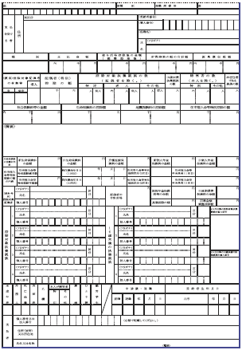
 |  |  |  |  |  |  |  |  |  |  |  |  |  |  |  |  |  |  |  |  | 特別徴収者がいる場合、納入書の送付 |  | 要 ・ 不要

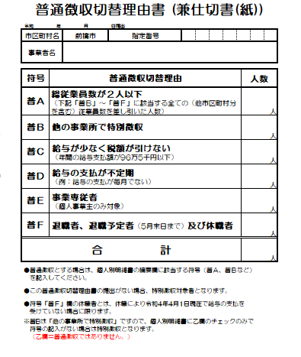
 |  |  |  |  |  |  |  |  |  |  |  | （電話 |  |  |  |  |  |  |  | ）

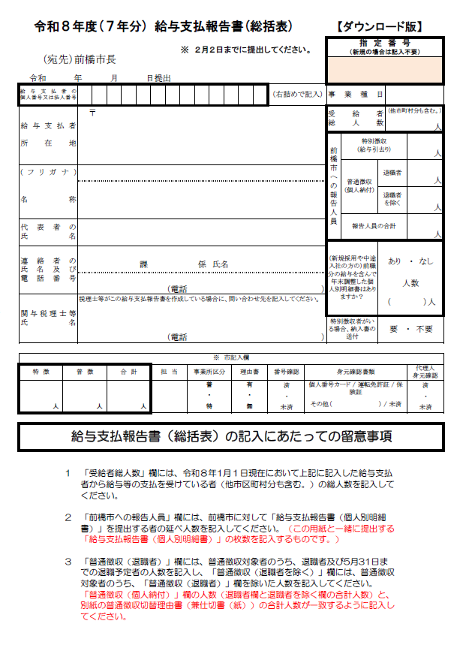
※ 市記入欄

特 徴 |  |  | 普 徴 |  |  |  |  | 合 計 |  |  | 担 当 |  |  | 事業所区分 |  |  | 理由書 | 番号確認 | 身元確認書類 |  |  |  |  |  | 代理人 身元確認

④
 |  |  |  |  |  |  |  |  |  |  |  |  |  | 普 |  |  | 有 | 済 | 個人番号カード / 運転免許証 / 保険証 |  |  |  |  |  | 済
②
③
 |  |  |  |  |  |  |  |  |  |  |  |  |  | ・ |  |  | ・ | ・ |  |  |  |  |  |  | ・
 |  |  |  |  |  |  |  |  |  |  |  |  |  |  |  |  |  |  | その他（ ） / 未済
 |  | 人 |  |  |  |  | 人 |  | 人 |  |  |  |  | 特 |  |  | 無 | 未済 |  |  |  |  |  |  | 未済

①

給与支払報告書（総括表）の記入にあたっての留意事項

１ 「受給者総人数」欄には、令和８年1月１日現在において上記に記入した給与支払
者から給与等の支払を受けている者（他市区町村分も含む。）の総人数を記入して
ください。
２ 「前橋市への報告人員」欄には、前橋市に対して「給与支払報告書（個人別明細
書）」を提出する者の延べ人数を記入してください。（この用紙と一緒に提出する
「給与支払報告書（個人別明細書）」の枚数を記入するものです。）
３ 「普通徴収（退職者）」欄には、普通徴収対象者のうち、退職者及び5月31日ま
での退職予定者の人数を記入し、「普通徴収（退職者を除く）」欄には、普通徴収
対象者のうち、「普通徴収（退職者）」欄を除いた人数を記入してください。
「普通徴収（個人納付）」欄の人数（退職者欄と退職者を除く欄の合計人数）と、
別紙の普通徴収切替理由書（兼仕切書（紙））の合計人数が一致するように記入し
てください。

〒371-8601 前橋市大手町二丁目１２番１号
前橋市役所 市民税課 特別徴収係
（市役所２階３４番窓口）
ＴＥＬ 027-898-6206・6207・6213（直通）
ＦＡＸ 027-224-1321
メール siminzei@city.maebashi.gunma.jp
※ＦＡＸ及びメールはお問合せのみ対応しております。
＜提出・お問合せ先＞

←切り取って郵送提出の際に宛名としてご利用ください。
〒３７１－８６０１
前橋市大手町二丁目１２番１号
前橋市役所 市民税課 特別徴収係宛て
給与支払報告書在中

総括表（ダウンロード版） 裏
＜総括表記入例＞
給与支払報告書・源泉徴収票の提出は
ｅＬＴＡＸ（エルタックス）で！
個人事業主の場合は事業主の個人番号を、
法人の場合は法人番号を記入してください。

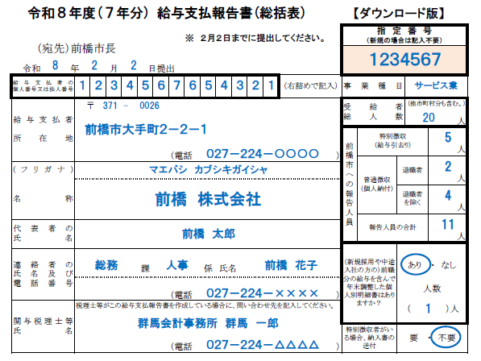
平成２９年１月より、国（税務署）へ提出する源泉徴収票と地方（市区町村）へ提出する給与支払報告書がｅＬＴＡＸで一元的に作成・送信することが可能になりました。
また、基準年（前々年）における「給与所得の源泉徴収票」の税務署への提出枚数が１００枚以上であるときは、給与支払報告書のeLTAX(エルタックス）又は光ディスク等によって提出する義務がありますのでご注意ください。

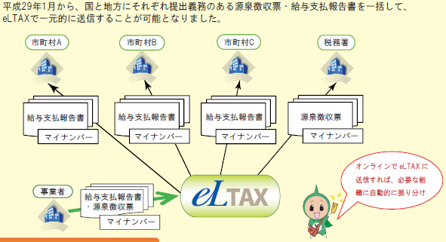

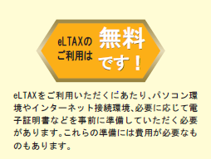

地方税ポータルシステム（ｅＬＴＡＸ：エルタックス）は、地方税の手続きを電子的に行うシステムです。地方税の申告を窓口に出向くことなく、自宅やオフィス、税理士事務所等のパソコンから、インターネットを通じて、簡単に行うことができます。
利用開始方法などの詳しい情報は、下記のｅＬＴＡＸホームページをご覧ください。▼

税理士等にこの給報提出事務を依頼している場合は、その連絡先を記入してください。
＜前職分の給与を含んでいますか？＞
前橋市に提出する者の中で、前職分の給与等を含んで年末調整を行った者が１人でもいる場合は「あり」に○をし、人数を記入してください。
【必ず個人別明細書へ記入してください】
前職分の給与等を含んで年末調整した場合は、給与支払報告書（個人別明細書）の摘要欄に、前職の支払者・支払金額・社会保険料額・源泉徴収税額を必ず記入してください。（重複課税防止のため。）
（例）
（前職）㈱群馬、支払1,500,000円、社保120,000円、源泉50,000円
提出する個人別明細書の枚数と必ず一致するように記載してください。

【eLTAX（エルタックス）の利用に関すること】
地方税共同機構ヘルプデスク
ＴＥＬ ： 0570-081459
※上記の電話番号でつながらない場合 ： 03-5521-0019
受付時間 ： 9:00～17:00（土日祝日、年末年始除く）
ホームページ ： ｈｔｔｐs：//ｗｗｗ.ｅｌｔａｘ.lta.go.ｊｐ

お問合せ先

＜提出先及び問い合わせ先＞
〒371-8601 前橋市大手町二丁目12番1号
前橋市役所 市民税課 特別徴収係 （市役所２階３４番窓口）
電話 027-898-6206・6207・6208（直通） ＦＡＸ 027-224-1321（お問い合わせのみ）
ホームページ https://www.city.maebashi.gunma.jp
ホーム＞申請書ダウンロード＞市民税課＞ 給与支払報告書（総括表）について

